Practica 1
Práctica de Excel
373 | 940 | 8484 | 9595 | 9069
895 | 95 | 9999 | 85944 | 5956
$6,060.00 | $599.00 | $4,478.00 | $13,546.00 | 3495
$337.00 | $445.00 | $477.00 | $8,485.00 | 9554
$3,738.00 | $590.00 | $2,899.00 | $14,469.00 | 5987
899.000 | 590 | 3737 | 6077 | 595
474 | 8594 | 8448 | 4356 | 595
4747 | 457 | 4488 | 8599 | 5895

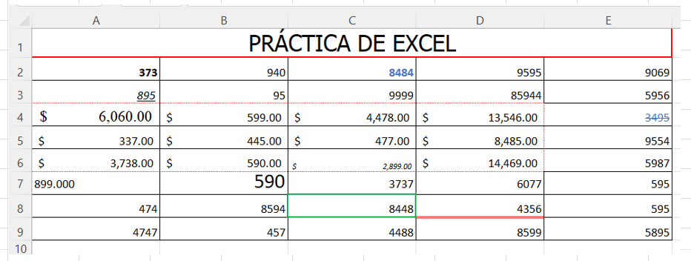
Formatea la celda A2, el formato de celda en negrita.
Formatea la celda A3, el formato de celda subrayado y cursiva.
Formatea la celda A7 el formato de celda con alineación izquierda
Formatea la celda B7, el formato de celda en tamaño de letra 18.
Formatea la celda C2, el formato de celda con números azules y negrita
Formatea la celda D8 el formato de celda con línea inferior doble y en color rojo
Formatea la celda A4, el formato de celda en letra Times New Roman 14.
Formatea el rango A4:D6 el formato moneda y bordes externos de puntos
Formatea la celda C6, el formato de celda en subíndice y cursiva
Formatea la celda C8 el formato de celda con bordes gruesos en color verde
Formatea la celda A7, el formato de celda con 3 decimales.
Combina las celdas del rango A1:E1. pon borde grueso en rojo y relleno fondo verde
Escribe “PRÁCTICA DE EXCEL”, en Letra Tahoma, tamaño 20 en el rango A1:E1.
En el rango A2:B3 el nombre de “selección”.
Formatea la celda E4 el formato de celda tachado y relleno en color azul.
Cambie el tamaño a 20 de las columnas A, B, C, D, E.
Cambie el alto de las filas a 20 desde la fila 2 hasta la 9.
Una vez realizados todos los pasos anteriores pon a la hoja el nombre de “Hoja de práctica"
Selecciona las celdas A1,B1,C1,D1,E1 y selecciona Merge & Center (Combinar y centrar).

Reservas
 | EVALUACION DE RESERVAS

 | C1 | C2 | C3 | C4 | C5
TOTAL | 5.46 | 2.06 | 4.39 | 3.9 | 6.76
A1 | 2 | 0 | 0.05 | 0 | 4.86
A2 | 3.5 | 1.23 | 3.19 | 3 | 2.45
A3 | 0.54 | 1.3 | 0.05 | 0 | 1

series 1 y 2
 | SERIE1 | SERIE 2
ENERO | 23 | 45
FEBRERO | 55 | 22

Ventas Anuales
 |  | Ventas anuales
 | Vendedor 1 | VENDEDOR 2 VENDEDOR 3
ARTICULO A | 62 | 61 | 96
ARTIVULO B | 86 | 137 | 43
ARTICULO C | 26 | 49 | 66
TOTAL | 174 | 247 | 205

V EN DOLARES
 | Ventas En Dolares
SUC 1 | 455
SUC 2 | 315
SUC 3 | 250
SUC 4 | 500

F(X)=RAIZ(X)
INCREMENTO | x | F(X)=RAIZ(X)
2 | 0.00 | 0.00000000
 | 2.00 | 1.41421356
 | 4.00 | 2.00000000
 | 6.00 | 2.44948974
 | 8.00 | 2.82842712
 | 10.00 | 3.16227766
 | 12.00 | 3.46410162
 | 14.00 | 3.74165739
 | 16.00 | 4.00000000
 | 18.00 | 4.24264069
 | 20.00 | 4.47213595
 | 22.00 | 4.69041576
 | 24.00 | 4.89897949
 | 26.00 | 5.09901951
 | 28.00 | 5.29150262
 | 30.00 | 5.47722558
 | 32.00 | 5.65685425
 | 34.00 | 5.83095189
 | 36.00 | 6.00000000
 | 38.00 | 6.16441400
 | 40.00 | 6.32455532
 | 42.00 | 6.48074070
 | 44.00 | 6.63324958
 | 46.00 | 6.78232998
 | 48.00 | 6.92820323
 | 50.00 | 7.07106781

F(X)=SEN(X)
Y | X |  | F(X)=SEN(X)
-360 | -6.2831853072 | 0.00000000
-350 | -6.108652382 | 0.17364818
-340 | -5.9341194568 | 0.34202014
-330 | -5.7595865316 | 0.50000000
-320 | -5.5850536064 | 0.64278761
-310 | -5.4105206812 | 0.76604444
-300 | -5.235987756 | 0.86602540
-290 | -5.0614548308 | 0.93969262
-280 | -4.8869219056 | 0.98480775
-270 | -4.7123889804 | 1.00000000
-260 | -4.5378560552 | 0.98480775
-250 | -4.36332313 | 0.93969262
-240 | -4.1887902048 | 0.86602540
-230 | -4.0142572796 | 0.76604444
-220 | -3.8397243544 | 0.64278761
-210 | -3.6651914292 | 0.50000000
-200 | -3.490658504 | 0.34202014
-190 | -3.3161255788 | 0.17364818
-180 | -3.1415926536 | 0.00000000
-170 | -2.9670597284 | -0.17364818
-160 | -2.7925268032 | -0.34202014
-150 | -2.617993878 | -0.50000000
-140 | -2.4434609528 | -0.64278761
-130 | -2.2689280276 | -0.76604444
-120 | -2.0943951024 | -0.86602540
-110 | -1.9198621772 | -0.93969262
-100 | -1.745329252 | -0.98480775
-90 | -1.5707963268 | -1.00000000
-80 | -1.3962634016 | -0.98480775
-70 | -1.2217304764 | -0.93969262
-60 | -1.0471975512 | -0.86602540
-50 | -0.872664626 | -0.76604444
-40 | -0.6981317008 | -0.64278761
-30 | -0.5235987756 | -0.50000000
-20 | -0.3490658504 | -0.34202014
-10 | -0.1745329252 | -0.17364818
0 | 0 | 0.00000000
10 | 0.1745329252 | 0.17364818
20 | 0.3490658504 | 0.34202014
30 | 0.5235987756 | 0.50000000
40 | 0.6981317008 | 0.64278761
50 | 0.872664626 | 0.76604444
60 | 1.0471975512 | 0.86602540
70 | 1.2217304764 | 0.93969262
80 | 1.3962634016 | 0.98480775
90 | 1.5707963268 | 1.00000000
100 | 1.745329252 | 0.98480775
110 | 1.9198621772 | 0.93969262
120 | 2.0943951024 | 0.86602540
130 | 2.2689280276 | 0.76604444
140 | 2.4434609528 | 0.64278761
150 | 2.617993878 | 0.50000000
160 | 2.7925268032 | 0.34202014
170 | 2.9670597284 | 0.17364818
180 | 3.1415926536 | 0.00000000
190 | 3.3161255788 | -0.17364818
200 | 3.490658504 | -0.34202014
210 | 3.6651914292 | -0.50000000
220 | 3.8397243544 | -0.64278761
230 | 4.0142572796 | -0.76604444
240 | 4.1887902048 | -0.86602540
250 | 4.36332313 | -0.93969262
260 | 4.5378560552 | -0.98480775
270 | 4.7123889804 | -1.00000000
280 | 4.8869219056 | -0.98480775
290 | 5.0614548308 | -0.93969262
300 | 5.235987756 | -0.86602540
310 | 5.4105206812 | -0.76604444
320 | 5.5850536064 | -0.64278761
330 | 5.7595865316 | -0.50000000
340 | 5.9341194568 | -0.34202014
350 | 6.108652382 | -0.17364818
360 | 6.2831853072 | 0.00000000

